商品信息
COCO Living Space｜金属不锈钢吸管便携套装
来源：COCO_Living_Space_Shopee全量审计_持续更新.xlsx｜工作表：高销量商品｜Excel第26行｜商品ID：10200071650

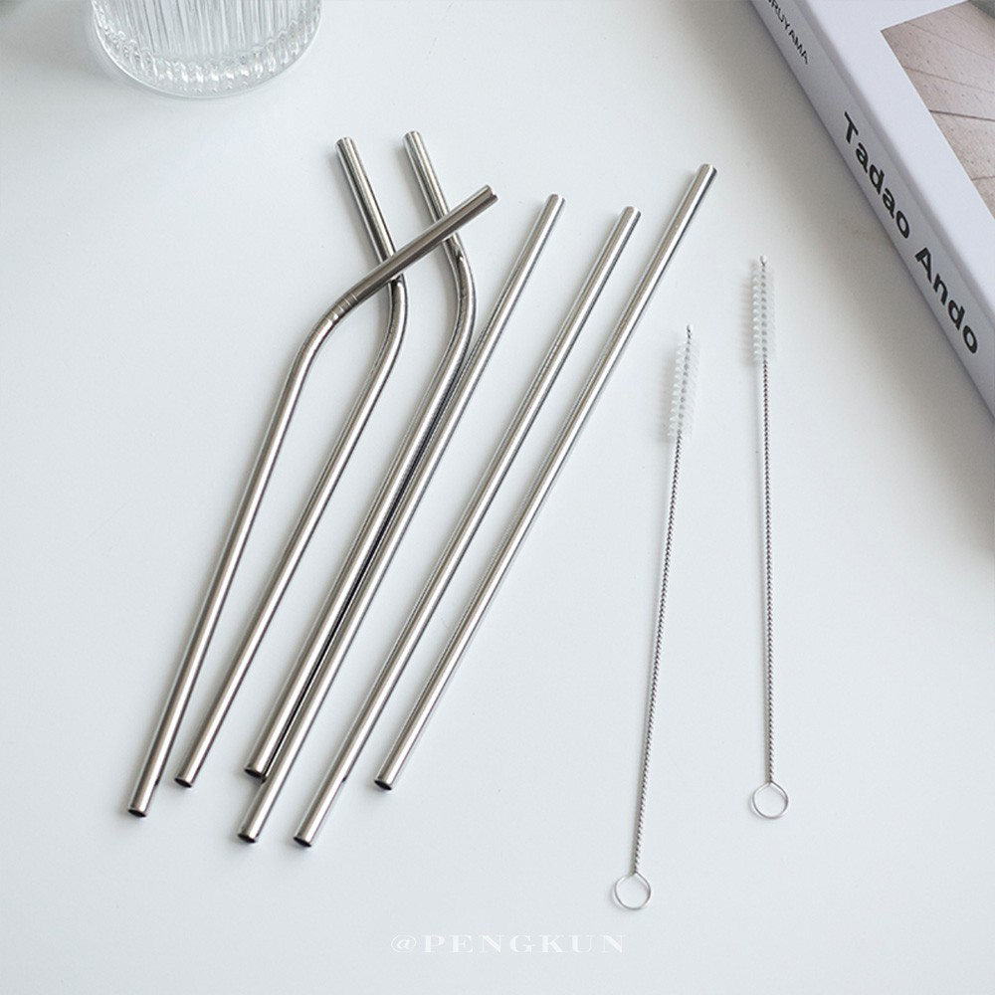
字段 | 内容 | 商品主图
序号 | 8
商品主图 | 见右侧嵌入主图
商品ID | 10200071650
商品中文名称 | 金属不锈钢吸管便携套装
商品标题 | ins Korean style 304 stainless steel straw Minimalist metal straws cocktail household milk environmentally friendly stirring straws elbow straight pipe stirring rod cafe bar
Shopee链接 | https://shopee.com.my/ins-Korean-style-304-stainless-steel-straw-Minimalist-metal-straws-cocktail-household-milk-environmentally-friendly-stirring-straws-elbow-straight-pipe-stirring-rod-cafe-bar-i.115498741.10200071650
近月销量显示 | 19 Sold/Month
近月销量下限 | 19
列表价格显示 | RM1.10
列表最低价(MYR) | 1.10
列表评分 | 5.0
累计总销量显示 | 3k+ Sold
累计总销量下限 | 3,000
是否精确 | FALSE
详情价格显示 | RM1.10
详情价(MYR) | 1.10
详情评分 | 5.0
评论覆盖 | 51
好评主题 | 51
差评/风险主题 | 51
图片来源URL | https://down-my.img.susercontent.com/file/2bf03565df6cb821d6f4f1765e1b7936
1688链接 | https://detail.1688.com/offer/615598575764.html?share_token=W30t7kC5lqXVBaGgOikFE5ROJ1DQCN76QZ9s0+XbG4muJZfxzWl9Dg%3D%3D&__share_id=48b1f233-3f9e-4746-b906-e155b3bd5cd1&rpg-cnt=share.offerDetail&offerId=615598575764&__zhi_token=oVvpnro64J2ay&spm=a262eq.8992535%2F20260803.5103953.0&forcePC=1785752103064
颜色/规格
长宽高 | 0.6cm/0.6cm/21.5cm
重量(g) | 10
单个成本
单个运费
国内段总价
国际头程
总成本估算
利润估算
预计毛利率估算
3个成本
3个运费
国内段总价2
国际头程2
总成本估算2
利润估算2
预计毛利率估算2
5个成本
5个运费
国内段总价3
国际头程3
总成本估算3
利润估算3
预计毛利率估算3
8个成本
8个运费
国内段总价4
国际头程4
总成本估算4
利润估算4
预计毛利率估算4

